조건
■ Sumifs()
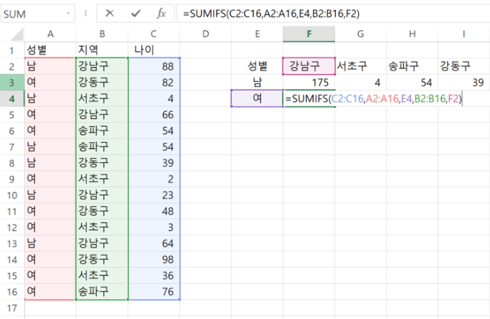
점포명 제품명 두개의 조건으로 매출의 합을 구할 때,
sum range가 맨 앞 있고, 조건들이 뒤로 나열되게 됩니다
이렇게 조건은 무한대로 늘어날 수 있습니다
Sum range : 매출 (파란색) - 절대참조
Criteria range1 : 조건범위1 점포명 (빨간색) -절대참조
Criteria1 : 논현점 (보라색) - 열고정
Criteria range2 : 조건범위2 제품명 (초록색) - 절대참조
Criteria2 : 새우깡(자주색) - 열고정

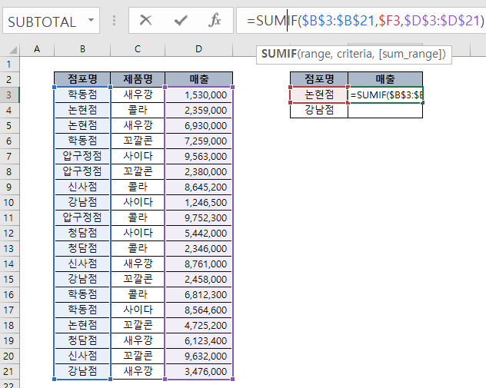
점포명 제품명 1개의 조건으로 매출의 합을 구할 때,
이 때, 쓸 수 있는 함수가 Sumif 함수입니다
Range : 조건 범위 (파란색부분) - 조건범위는 변하면 안되므로 절대참조
Criteria : 점포명 (빨간색부분) - 점포명은 열은 고정, 행은 변화
Sum range : 매출액(보라색부분) - 매출범위도 절대참조

■ if() + AND(), OR()

=IF(OR(LEFT(B6755,1)="A", LEFT(B6755,1)="O"), H6755-I6755, I6755-H6755)

피벗
■ GETPIVOTDATA(Data_field, Pivot_table, [Field1, Item1, Field2, Item2], …)

• Data_field : 참조할 피벗 테이블에서 [값] 영역에 추가한 필드 중 가져올 필드명입니다.
• Pivot_table : 참조할 피벗 테이블이 작성된 시트명과 셀 주소를 지정합니다.
• Field1, Item1 : 참조할 데이터의 필드 이름과 항목 이름을 쌍으로 구성하여 총 126개까지 지정할 수 있습니다.

지역 | 지점 | 담당자 | 방문일 | 판매 | 수금 | 미수 | 합계 : 판매 | 열 레이블
서울시 | 강남 | 최옥현 | 2018-01-05 | 2,290 | 2,000 | 290 | 행 레이블 | 1월 | 2월 | 3월 | 4월 | 총합계
전라도 | 김제 | 박선주 | 2018-02-23 | 1,439 | 1,430 | 9 | 경기도 |  |  | 2586 | 1300 | 3886
충청도 | 청주 | 홍현정 | 2018-02-16 | 3,075 | 2,542 | 533 | 서울시 | 2290 |  | 1702 |  | 3992
서울시 | 상도 | 최동진 | 2018-03-23 | 1,702 | 250 | 1,452 | 전라도 |  | 1439 |  |  | 1439
경기도 | 김천 | 김상현 | 2018-03-30 | 2,586 | 2,166 | 420 | 제주도 |  | 3510 |  |  | 3510
경기도 | 부천 | 박재언 | 2018-04-06 | 1,300 | 398 | 902 | 충청도 |  | 3075 |  |  | 3075
제주도 | 한라 | 김중락 | 2018-02-02 | 3,510 | 2,500 | 1,010 | 총합계 | 2290 | 8024 | 4288 | 1300 | 15902

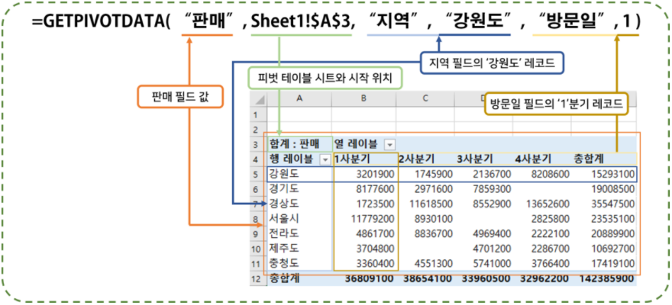
지역 |  | 1월 | 2월 | 계
수도권 | 서울시 | 2,290 | - | 2,290
 | 경기도 | - | - | -
수도권계 |  | 2,290 | - | 2,290
지방 | 전라도 | - | 1,439 | 1,439
 | 충청도 | - | 3,075 | 3,075
 | 제주도 | - | 3,510 | 3,510
지방계 |  | - | 8,024 | 8,024
합계 |  | 2,290 | 8,024 | 10,314

데이터표
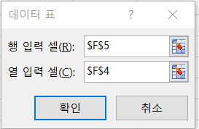
■ 데이터표

 | 월적립 | -300,000 | 월적립 | -300,000
 | 금리(년) | 4.2% | 금리(년) | 4.2%
 | 납입기간(년) | 3 | 납입기간(년) | 3
 | 만기금액 | ₩11,488,514 | 만기금액 | ₩11,488,514

 |  | 11,488,514 | ₩11,488,514 | 3 | 5 | 10
 | -200,000 | 7,659,010 | 3.5% | 11,369,919 | 19,639,834 | 43,029,753
 | -250,000 | 9,573,762 | 4.0% | 11,454,469 | 19,889,693 | 44,174,941
 | -350,000 | 13,403,267 | 4.5% | 11,539,827 | 20,143,666 | 45,359,422

 | [월적립금 변경할 때 만기금액 변경 추정] |  | [금리와 기간을 달리할 때 만기금액 변경 추정]
 | 1. c6와 c8연결 |  | 1. f6와 e8연결
 | 2. 표전체를 선택하고 |  | 2. 표전체를 선택하고
 | 3. 데이터>가상분석>데이터표선택 |  | 3. 데이터>가상분석>데이터표선택
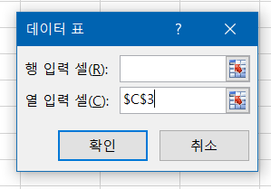
 | 4. c3데이터를 b9:b11열로 변경하는 것이므로 열 빈칸에 'c3'를 지정 |  | 4. f5데이터를 f8:h8 행로 변경하는 것이므로 행 빈칸에 'f5'를 지정
 |  |  | 5. f4데이터를 e9:e11 열로 변경하는 것이므로 열 빈칸에 'f4'를 지정

shortcut
